상품제안서
컵앤컵스 모던 리유저블 473ml | 상품코드: S46470

 |  |  |  |  |  |  | 02-713-8555 | www.synergygift.co.kr
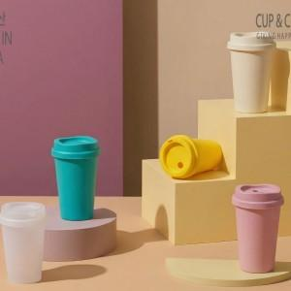 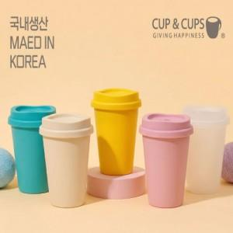 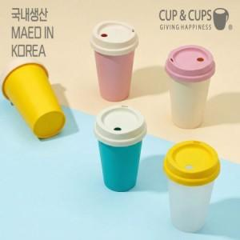

【상세/제작정보】

【인쇄/포장옵션】 | 실크, 풀칼라 / 포장지포장

【공급단가】 | 수량 | 100~ | 300~ | 500~ | 1,000~ | 3,000~
*VAT별도 | 핑크 | 1,750원 | 1,710원 | 1,660원 | 1,570원 | 1,550원
 | 아이보리
 | 반투명
 | 민트

【상품 URL】 | https://www.synergygift.co.kr:443/src/goods_detail.php?gdno=46470

